Sheet1
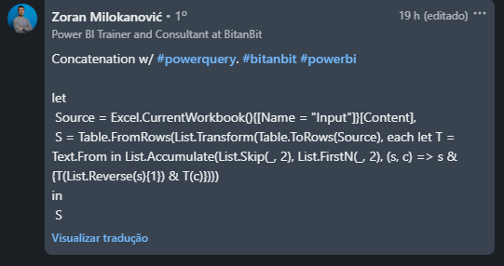
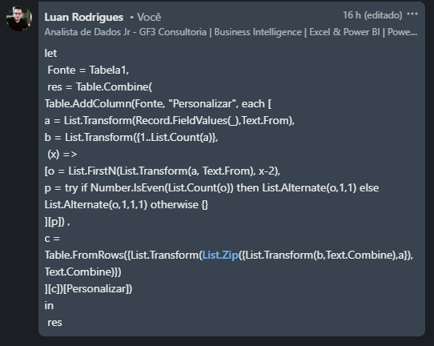
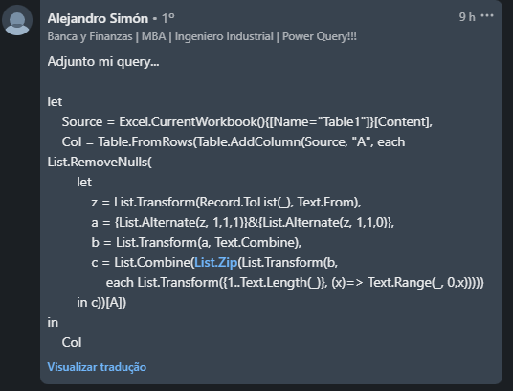
PROBLEM |  |  |  |  |  |  | RESULT
Column1 | Column2 | Column3 | Column4 | Column5 | Column6 | Column7 | a | b | ac | bd | ace | bdf | aceg
a | b | c | d | e | f | g | h | i | hj | ik | hjl | ikm | hjln
h | i | j | k | l | m | n | q | w | qe | wr | qet | wry | qetz
q | w | e | r | t | y | z | 1 | 2 | 13 | 24 | 135 | 246 | 1357
Gere a tabela de resultados. Aqui, Tn = T(n-2) & Tn onde & é operador de concatenação.
1 | 2 | 3 | 4 | 5 | 6 | 7

